4.购买、支付
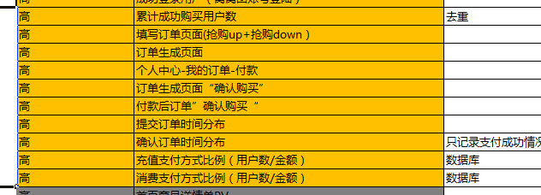
4.1 购买/支付-累计购买用户数
用途描述： | 衡量整体网站至今购买转化情况
指标解释： | 从窝窝建站开始给出窝窝累计购买用户数
统计频次： | 每日
样表：
4.1 累计购买用户数 | 选择时间段 | 成功购买用户数 | 累计购买用户数
 | 2012-01-01
 | 2012-01-02
 | 2012-01-03
 | 2012-01-04
 | ……

4.2 购买/支付-用户下单支付模块
用途描述： | 了解和评估用户下单购买模块产品设计情况
指标解释： | 就不同下单及购买页面即交互细节给出对应的流量及用户行为数据
统计频次： | 每日
样表：
4.2 用户下单支付模块 | 页面类型 | 选择时间段 | PV | UV | IP
 | 上方抢购填写订单 | 2012-01-01
 | 下方抢购填写订单 | 2012-01-02
 | 订单生成付款页面 | 2012-01-03
 | 个人中心-订单查看页面 | 2012-01-04
 | 订单生成“确认购买”跳转页 | ……
 | 个人中心-付款-确认购买跳转页

4.3 购买/支付-支付类型
用途描述： | 了解和评估用户支付情况
指标解释： | 就不同支付类型给出对应的统计数据
统计频次： | 每日
样表：
4.3 用户下单支付类型 | 支付类型 | 选择时间段 | 付款订单数 | 付款商品数 | 付款总额 | 付款客单价
 | 支付宝 | 2012-01-01
 | 快钱 | 2012-01-02
 | 网银直连 | 2012-01-03
 | 支付宝直连各银行 | 2012-01-04
 | 余额 | ……

4.4 购买/支付-充值类型
用途描述： | 了解和评估用户充值情况
指标解释： | 就不同充值类型给出对应的统计数据
统计频次： | 每日
样表：
4.4 用户下单充值类型 | 充值类型 | 选择时间段 | 充值用户数 | 充值单数 | 充值总额
 | 支付宝 | 2012-01-01
 | 快钱 | 2012-01-02
 | 网银直连 | 2012-01-03
 | 支付宝直连各银行 | 2012-01-04
 | 窝窝退款 | ……
 | 窝窝赔偿 | ……

4.5 购买/支付-购买频次用户数分布
用途描述： | 了解和评估用户购买频次
指标解释： | 就指定时间段内的购买用户群，给出不同购买频次的用户数分布
统计频次： | 每月/每季度/每年
样表：
4.5 购买频次用户数分布 | 选择时间段 | 1次 | 2次 | 3次 | 4次 | 6次 | 7次 | 8次 | 9次 | 10次 | 10次以上
 | 2012-01-01
 | 2012-02-01
 | 2012-03-01
 | 2012年Q1
 | 2012-04-01
 | ……

4.6 购买/支付-购买距离注册时长
用途描述： | 衡量购买用户中的新老用户占比情况
指标解释： | 就指定日期的购买用户给出距离他们注册日的不同时长分布 1天：用户购买日和注册日在同一天 2天：用户购买日同注册日相隔1天，实为2天 以此类推 不计较其是否是第一次购买，只要他在指定日期购买就进行统计
统计频次： | 每日
样表：
4.6 购买距离注册时长 | 选择时间段 | 1天 | 2天 | 3天 | 4~5天 | 6-10天 | 10-30天 | 30-60天 | 60天-120天 | 120天-180天 | 180天-360天 | 360天以上
 | 2012-01-01
 | 2012-01-02
 | 2012-01-03
 | 2012-01-04
 | ……
 | ……

